Horario 25-26
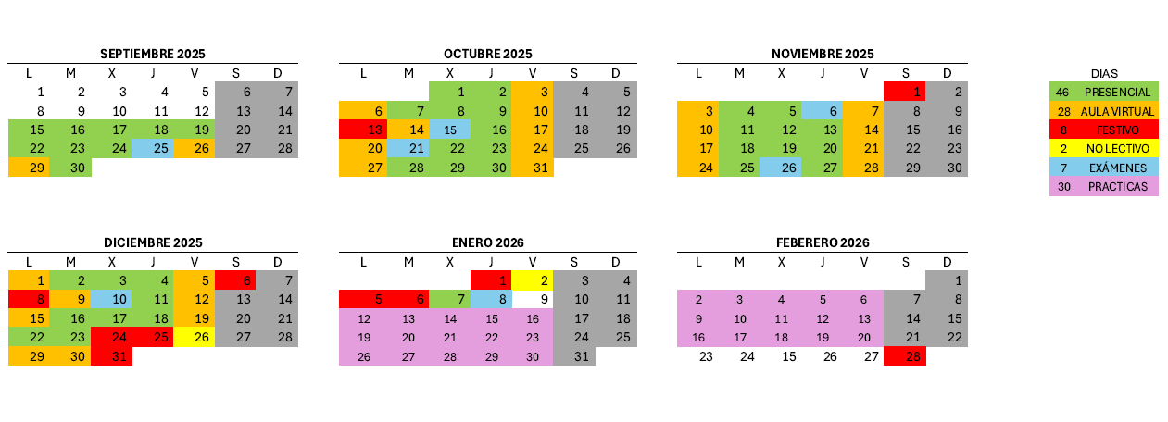
Desarrollo de aplicaciones con tecnologías web 2025

 |  |  |  |  |  |  |  |  |  |  |  |  |  | H. CP | Módulos certificado | Horas finales | Horas | Unidades formativas
SEPTIEMBRE |  |  |  |  |  |  | OCTUBRE |  |  |  |  |  |  | 180 | MF0491_3: Programación web en el entorno cliente | 54 | 60 | UF1841: Elaboración de documentos web mediante lenguajes de marca
L | M | X | J | V | S | D | L | M | X | J | V | S | D |  |  | 78 | 90 | UF1842: Desarrollo y reutilización de componentes software y multimedia mediante lenguajes de guión
1 | 2 | 3 | 4 | 5 | 6 | 7 |  |  | 1 | 2 | 3 | 4 | 5 |  |  | 24 | 30 | UF1843: Aplicaciones técnicas de usabilidad y accesibilidad en el entorno cliente
8 | 9 | 10 | 11 | 12 | 13 | 14 | 6 | 7 | 8 | 9 | 10 | 11 | 12 | 240 | MF0492_3: Programación web en el entorno servidor | 72 | 90 | UF1844: Desarrollo de aplicaciones web en el entorno servidor.
15 | 16 | 17 | 18 | 19 | 20 | 21 | 13 | 14 | 15 | 16 | 17 | 18 | 19 |  |  | 84 | 90 | UF1845: Acceso a datos en aplicaciones web del entorno servidor.
22 | 23 | 24 | 25 | 26 | 27 | 28 | 20 | 21 | 22 | 23 | 24 | 25 | 26 |  |  | 54 | 60 | UF1846: Desarrollo de aplicaciones web distribuidas.
29 | 30 |  |  |  |  |  | 27 | 28 | 29 | 30 | 31 |  |  | 90 | MF0493_3: Implantación de aplicaciones web en entorno internet, intranet y extranet | 78

NOVIEMBRE |  |  |  |  |  |  | DICIEMBRE |  |  |  |  |  |  | 80 | MP0391: Módulo de prácticas profesionales no laborales | 146
L | M | X | J | V | S | D | L | M | X | J | V | S | D
 |  |  |  |  | 1 | 2 | 1 | 2 | 3 | 4 | 5 | 6 | 7 | 590 | Duración horas totales certificado de profesionalidad
3 | 4 | 5 | 6 | 7 | 8 | 9 | 8 | 9 | 10 | 11 | 12 | 13 | 14
10 | 11 | 12 | 13 | 14 | 15 | 16 | 15 | 16 | 17 | 18 | 19 | 20 | 21
17 | 18 | 19 | 20 | 21 | 22 | 23 | 22 | 23 | 24 | 25 | 26 | 27 | 28 |  |  | 6 | Horas de menos
24 | 25 | 26 | 27 | 28 | 29 | 30 | 29 | 30 | 31 |  |  |  |  |  |  | 12 | Horas de menos
 |  |  |  |  |  |  |  |  |  |  |  |  |  |  |  | 6 | Horas de menos
ENERO |  |  |  |  |  |  | FEBRERO |  |  |  |  |  |  |  |  | 18 | Horas de menos
L | M | X | J | V | S | D | L | M | X | J | V | S | D |  |  | 6 | Horas de menos
 |  |  | 1 | 2 | 3 | 4 |  |  |  |  |  |  | 1 |  |  | 6 | Horas de menos
5 | 6 | 7 | 8 | 9 | 10 | 11 | 2 | 3 | 4 | 5 | 6 | 7 | 8 |  |  | 12 | Horas de menos
12 | 13 | 14 | 15 | 16 | 17 | 18 | 9 | 10 | 11 | 12 | 13 | 14 | 15 |  |  | 66 | Horas de mas
19 | 20 | 21 | 22 | 23 | 24 | 25 | 16 | 17 | 18 | 19 | 20 | 21 | 22
26 | 27 | 28 | 29 | 30 | 31 |  | 23 | 24 | 25 | 26 | 27 | 28

